Cover
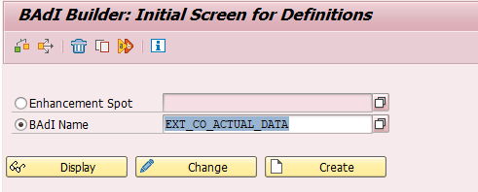
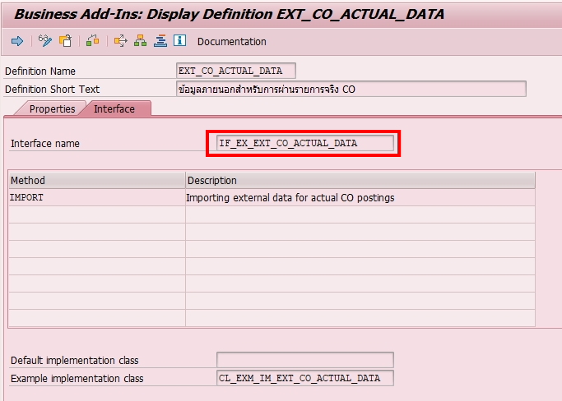
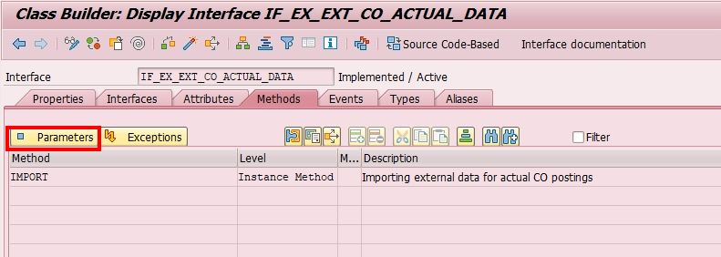
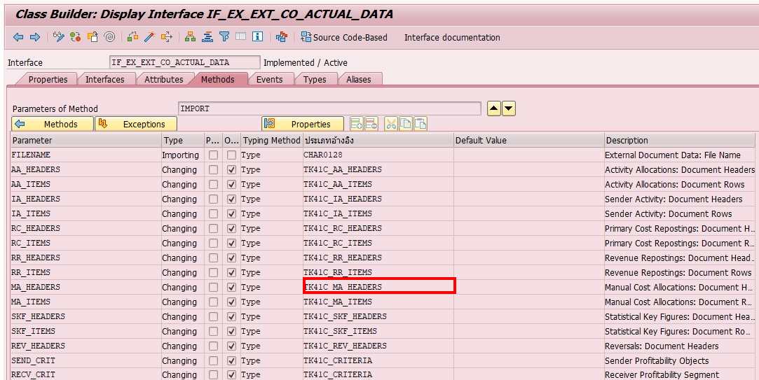
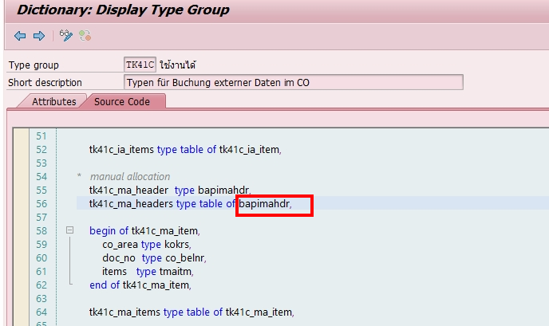
ข้อมูลส่วนหัว |  |  | ข้อมูลตัวอย่าง
 | CO_AREA | เขตควบคุม | 1000
 | DOC_NO | เลขที่เอกสาร | 1
 | POSTGDATE | วันที่บันทึก | YYYYMMDD
 | PERIOD | งวด | YYYYMMDD
 | DOC_HDR_TX | ข้อความส่วนหัว | 2563 10: บันทึก ทดสอบ
 | USERNAME | Username SAP ที่ใช้สำหรับบันทึก | 174009

ข้อมูลบรรทัดรายการ
 | CO_AREA | เขตควบคุม | 1000
 | DOC_NO | เลขที่เอกสาร | 1
 | ITEMNO_ACC | บรรทัดรายการ | 0001
 | SEND_CCTR | ศูนย์ต้นทุนผู้ส่ง | C252000
 | COST_ELEM | ส่วนประกอบต้นทุนรอง | 8421000001
 | VALUE_TCUR_LONG | จำนวนเงิน | 100
 | SEG_TEXT | ข้อความรายการ | IO งาน Fiber
 | REC_ORDER | ใบสั่งงานผู้รับ | 1AR632500001
 | TRANS_CURR | สกุลเงิน | THB

 | se18

